仕様書解析
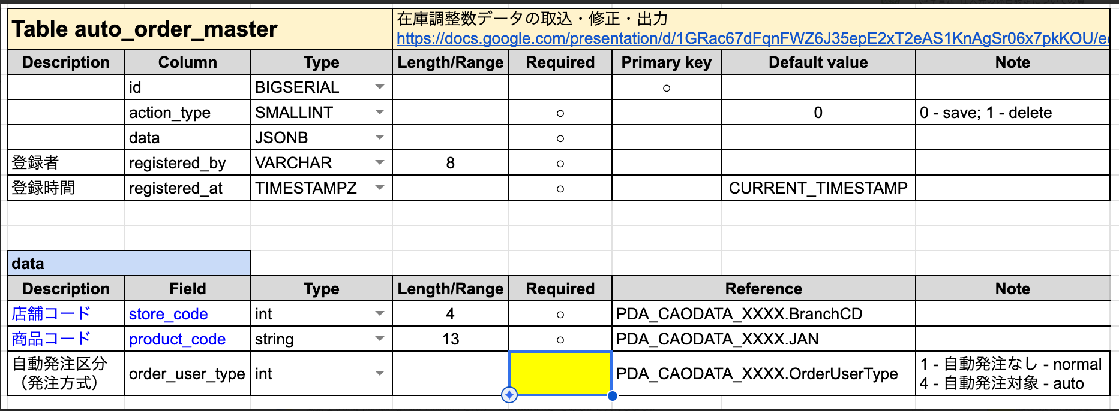
項番10_新商品の在庫データ連携.pptx
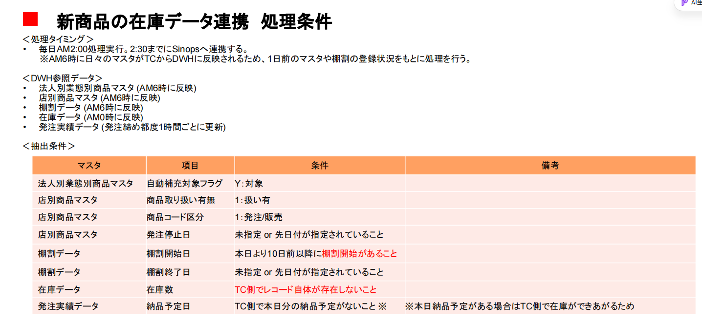

Data Lake Intake Form様式（データHub用）ｰ20220826_在庫データ(sinops-R)_forAutoRep (1)
 | 【NewProdStoreInvData抽出SQL】より

 |  | mi.item_handling_presence_flag = 1 -- "有效取扱"
 |  | and mi.item_code_kubun < 3 -- 発注・販売 OR 発注（発注可）
 |  | and (发注停止日 is null or 今天 <= 发注停止日) -- 発注停止していない
 |  | and urz.stock_quantity is null -- 【关键】在庫履歴データにはない
 |  | and (hks.delivery_date is null or 当日 <= hks.delivery_date) -- 【关键】処理日までに納品予定がない

纏める：
 | 下記の条件を全て満する
 | 1.発注可： | ※TRIAL側は自動発注対象かどうか不明
 |  | 店別調達マスタの発注停止フラグ（JAN店発注停止フラグ/SYUKEI6/LV3/MST/JAN_TEN_ISSTOPORDER/YYYYMMDD.mat）を参照する
 |  |  | ISSTOPORDER＝0
 | 2.在庫明細にはない
 |  | 当日在庫： ない
 |  |  | 当日の営業在庫OR前日論理在庫を参照する
 |  |  | 前日論理在庫： | TRIAL 日別在庫レイアウト（/SYUKEI4/LV3/ZAIKO/HIBETU_TANPIN_ZAIKO/YYYYMMDD.gz）
 |  |  | 営業在庫： | TRIAL営業在庫：shinise current_stock_data

 | 3.棚割に有効陳列、且つ直近10日間に入れた商品
 |  | (棚割終了日 is null or 本日 <= 棚割終了日) and 本日日付-10 <= 棚割開始日 and delete_flag = 0
 |  | ※TRIAL側は棚割開始日という項目がないので、販売開始日を参照する。TRIALにDelFlagは無いで、全部有効として取扱う。

 |  | 本日日付-10 <=販売開始日 |  |  | TRIAL商談SV： MST_Shelf 棚割マスタ（dbo / PK:BranchCD,ShelfNO,Stage,Range）に参照する

要検討： | 4.当日までには納品予定がない
 |  | 発注実績 hks.delivery_date is null or 当日 <= hks.delivery_date |  |  |  |  |  | ※最後の納品予定日
 |  |  | leftjoin hks：
 |  |  | select store_code ,item_code ,max(delivery_plan_date) as delivery_date from vyu_intk_20230125.hat_hackaksum
 |  |  | group by store_code,item_code
 |  | TRIAL発注伝票を参照する
 |  |  | 集計2 | /HACHU/TANPIN_HACHU_MEISAI/YYYYMMDD

 |  | 要確認： | どのぐらい期間の発注履歴をみるか。
 |  |  | 最後の納品予定日に参照するか。

 |  |  | 発注実績の参照元？

 |  |  | TRIAL基幹で加工後のデータレイアウト：
 |  |  |  | 受領データ：SNR_URT_MISEZAIKO.csv
 |  |  |  | 変換後データ：zaiko_shusei.txt |  |  | ※出力先

要検討： | 5.自動発注対象
 |  | 自動発注側持っているCAOCONFIGの中で自動発注対象 |  |  |  | ※04のみ
 |  | ※自動発注独自で持っている情報なので、利用可否要討議
 |  |  | /JIHAXM/LV3/CAOMASTER/CAOCONFIG |  |  | CaoMethod ＝4

 | 課題表追加： | 自動発注対象フラグの管理 |  |  | shinise

